D3490RYEMT
2015-16年度RYEMT第八屆年會報名表（D3490）
1. 時間：2016年5月21~22日（六～日） 地點：D3510 正修科技大學人文大樓正修廳
2. 費用：
 | 項 目 |  |  |  |  | 單 價
 | 研討會註冊費 |  |  |  |  | $1,000
 | 君鴻國際酒店-豪華市景單床(含1客早餐、服務費、稅金) |  |  |  |  | $3,200
 | 君鴻國際酒店-豪華市景雙床(含2客早餐、服務費、稅金) |  |  |  |  | $3,500 | （$1,750/人）
 | 中華電信-澄清會館 標準雙人套房(附早餐券) |  |  |  |  | $1,000 | （$500/人）此為派遣生入住會館
 | 5/21午餐便當 |  |  |  |  | $100
 | 5/22午餐便當 |  |  |  |  | $100
3. 職稱請填寫：地區RYE委員、扶輪社友、寶眷、接待家長、Inbound、派遣家長、Outbound…等
Nickname請詳細註明：DG、IDG、DGN、PDG、AG、DVS、PP、IPP、P、Rtn…等
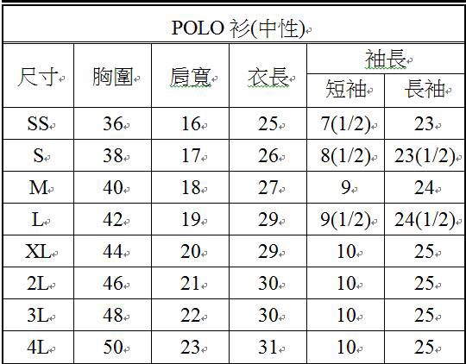
4. 衣服尺寸參考

編 | 扶輪社 | 姓名 | Callname | 職稱 | 性別 | 衣服尺寸 | 房間 | 飲食 | 4.25便當 | 4.26便當 | 交通方式 | 連絡電話 | ID＆出生年月日（保險用） |  | 應付費用
例 | 板橋社 | 王大明 | PP You | 接待家庭 | 男 | XL | 香格里拉單床房 (含1客早餐、服務費、稅金) | 素 | 是 | 否 | 自行前往 | 0912-345678 | A123456789 | 55.03.25 | $5,700
1
2
3
4
5
6
7
8
9
10
11
12
13
14
15
 |  |  |  |  |  |  |  |  |  |  |  |  |  | TOTAL | $-
備註欄：

1
2
3
4
5

